Hoja1
Eastman Publishing Company considera publicar un libro sobre las aplicaciones de las
hojas de cálculo en los negocios. Se estima que el costo fi jo de preparación del manuscrito, el diseño del libro y la preparación de la producción será de $80,000. Los costos variables de producción y del material se estiman en $3 por ejemplar. También se estima que la demanda del libro sea de 4000 ejemplares. La editorial planea vender el libro a $20 por ejemplar en las librerías universitarias.
a. ¿Cuál es el punto de equilibrio?
b. ¿Qué utilidad o pérdida puede anticiparse con una demanda de 4000 ejemplares?
c. Con una demanda de 4000 ejemplares, ¿cuál es el precio mínimo por ejemplar que la editorial debe cobrar para lograr el punto de equilibro?
d. Si la editorial considera que el precio por ejemplar se podría aumentar a $25.95 sin afectar la demanda anticipada de 4000 ejemplares, ¿qué acción recomendaría usted?

 |  |  |  |  |  |  | Costo de producción= costo fijo + costo variable
 |  |  |  |  |  |  | Utilidad total= ingresos-costos
 |  |  |  |  |  |  | Punto de equilibrio es Utilidad total - costo total = 0

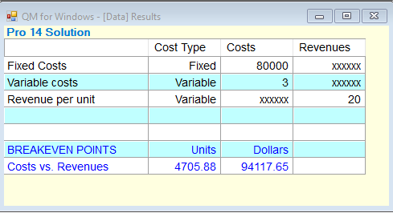
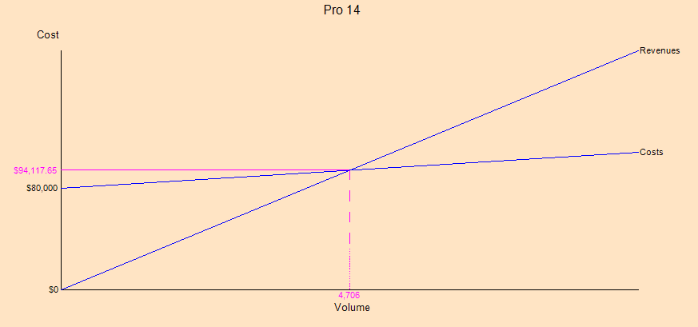

A | Costos totales | Utilidades |  | Punto de equilibrio | Punto de equilibrio 4.705
 | C= 80000+3x | P(x)= 20x-(80000+3x) |  | 17x-80000=0
 |  | P(x)= 20x-80000-3x |  | 17x=80000
 |  | P(x)= 17x-80000 |  | X=80000/17
 |  |  |  | X= 4.705

B | C (x)=80000+3x |  | P(x)= 20x-8000-3x |  | Perdida 12000
 | C (4000) = 80000 + 3(4000 |  | P (4000) = 20(4000)-80000-3(4000)
 | C (4000) = 80000 + 12000 |  | P (4000) = 80000-80000-12000
 | C (4000) = 92000 |  | P (4000) = -12000

C | Para sacar el precio mínimo se divide los costos totales entre el número de ejemplares |  |  |  |  | Precio minimo $23
 | PM= cx/4000
 | PM= 92000/4000
 | PM= 23

D | P (4000) = 25.95x-(80000+3x)
 | P (4000) = 25.95(4000)-80000-3(4000) |  |  | Considerar que el cliente es estudiante y no conviene elevar demasiado el costo
 | P (4000) =103800-80000-12000
 | P (4000) = 11800

Hoja2
Como parte de una iniciativa de mejora de la calidad, los empleados de Consolidated Electronics completan un programa de capacitación de tres días sobre trabajo en equipo y otro de dos días sobre solución de problemas. El gerente de mejoramiento de la calidad ha solicitado que se ofrezcan por lo menos 8 programas de capacitación sobre trabajo en equipo y 10 sobre solución de problemas durante los seis meses siguientes. Además, el equipo directivo ha especifi cado que se deben ofrecer por lo menos 25 programas de capacitación durante este periodo. Consolidated Electronics contrata a un consultor para que imparta dichos programas. Durante el trimestre siguiente, el consultor dispone de 84 días de tiempo de capacitación. Cada programa sobre trabajo en equipo cuesta $10,000 y cada programa sobre solución de problemas $8,000.
a. Elabore un modelo de programación lineal que se utilice para determinar el número de programas de capacitación sobre trabajo en equipo y sobre solución de problemas que deben ofrecerse para minimizar el costo total.
b. Trace la gráfica de la región factible.
c. Determine las coordenadas de cada punto extremo.
d. Encuentre la solución de costo mínimo.

 | Variables | Función obj |  | Restriccciones
 | X= cantidad de programas en trabajo en quipo | 10000x+8000y |  | 3X+2Y<=84
 | Y= cantidad de programas de solución de problemas |  |  | X+Y<=25
 |  |  |  | X<=8
 |  |  |  | Y<=10
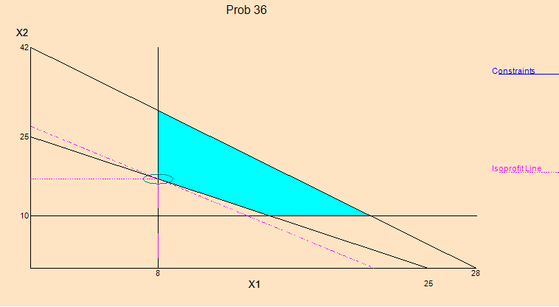
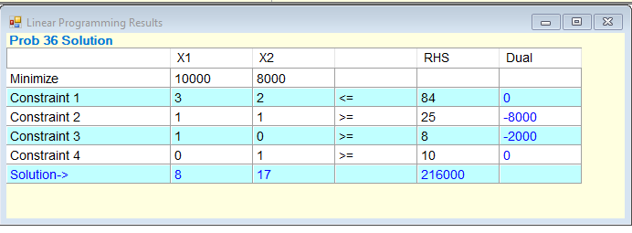
1 |  |  | 2

 | Respuestas corregidas
 | A. El modelo de programación lineal está en la imagen 1
 | B. Gráfica con la región factible en la imagen 2, segmento celeste
 | C. Coordenadas en la imagen 2
 | D. La solución de costo mínimo es 10000x+8000y osea la función objetivo.

Hoja3
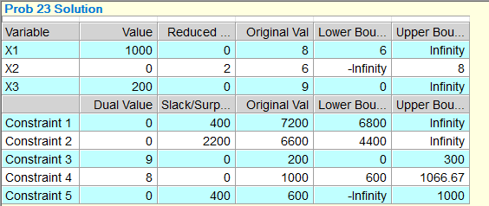
Vollmer Manufacturing fabrica tres componentes que vende a compañías de refrigeración. Los componentes se procesan en dos máquinas: una moldeadora y una afiladora. Los tiempos (en minutos) requeridos en cada máquina son los siguientes:
La moldeadora está disponible durante 120 horas y la afi ladora durante 110. No se pueden vender más de 200 unidades del componente 3, pero se pueden vender hasta 1000 unidades de cada uno de los otros componentes. De hecho, la empresa ya tiene pedidos por 600 unidades del componente 1 que se deben surtir. La contribución a las utilidades para los componentes 1, 2 y 3 son $8, $6 y $9, respectivamente.
a. Formule y calcule las cantidades de producción recomendadas.
b. ¿Cuáles son los rangos del coeficiente objetivo para los tres componentes? Interprete estos rangos para la gerencia de la empresa.
c. ¿Cuáles son los rangos del lado derecho? Interprete estos rangos para la gerencia de la empresa.
d. Si se pudiera disponer de más tiempo en la afiladora, ¿cuánto valdría la pena?
e. Si se pueden vender más unidades del componente 3 al reducir el precio de ventas $4, ¿la empresa debe reducir el precio?

Varible | Función objetivo | Restricciones
X= componente 1 | 8x+6y+9z | 6x +4y+4z <= 7200
Y= componente 2 |  | 4x + 5y+ 2z <= 6600
Z= componente 3 |  | z <= 200
 | RESTRIC | X + Y<= 1000
 | SEPARADA | X>= 600
 | SE PUEDEN VENDER HASTA 1000 DE CADA UNO

